Sheet1
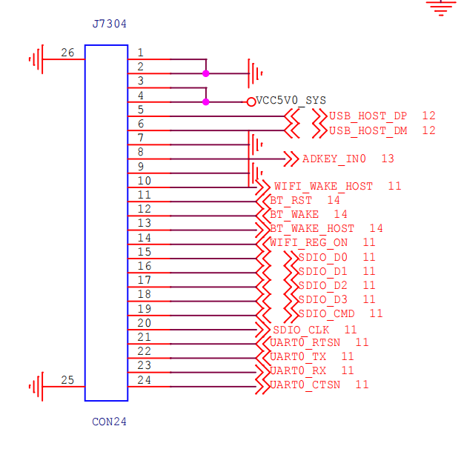
 |  | RV1126 | RV1126BP
1 | GND
2 | GND
3 | VCC5V0
4 | VCC5V0
5 | USB_HOST_DP
6 | USB_HOST_DM
7 | GND
8 | ADKEY_IN0
9 | GND
10 | WIFI_WAKE_HOST | GPIO1_D1 | GPIO3_B7
11 | BT_RST | GPIO3_A5 | GPIO6_A1
12 | BT_WAKE | GPIO3_A6 | GPIO6_A2
13 | BT_WAKE_HOST | GPIO3_A4 | GPIO6_A0
14 | WIFI_REG_ON | GPIO1_D0 | GPIO3_B6
15 | SDIO_D0 | GPIO1_B4 | GPIO3_A2
16 | SDIO_D1 | GPIO1_B5 | GPIO3_A3
17 | SDIO_D2 | GPIO1_B6 | GPIO3_A4
18 | SDIO_D3 | GPIO1_B7 | GPIO3_A5
19 | SDIO_CMD | GPIO1_B3 | GPIO3_A1
20 | SDIO_CLK | GPIO1_B2 | GPIO3_A0
21 | UART0_RTSN | GPIO1_C0 | GPIO3_A6
22 | UART0_TX | GPIO1_C3 | GPIO3_B1
23 | UART0_RX | GPIO1_C2 | GPIO3_B0
24 | UART0_CTSN | GPIO1_C1 | GPIO3_A7

